English
Core | Picture | Features | ESP32 | RAM | Flash | Input Voltage | Interface Connectors | LCD | Speaker | Microphone | LED | MEMS | Battery | Operating Temperature | Size | Package Include
BASIC | 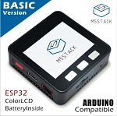 | · Programming Support - UiFlow - MicroPython - Arduino · TF Card Support(Up to 16GB) | 240MHz dual core, 600 DMIPS, 520KB SRAM, Wi-Fi, dual mode Bluetooth | 520KB | 4MB | 5VDC | I2C+I/O+UART | 2 inch, 320×240 Colorful TFT LCD, ILI9341 | 1W-0928 | - | - | - | 150mAh @ 3.7V | 0 to 40 ℃ | 54 × 54 × 12.5mm | · 1x M5Stack BASIC · 1x M5Stack BASIC Bottom · Type-C USB Cable · User Manual
GRAY | 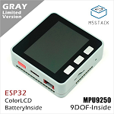 | · Programming Support - UiFlow - MicroPython - Arduino · TF Card Support(Up to 16GB) | 240MHz dual core, 600 DMIPS, 520KB SRAM, Wi-Fi, dual mode Bluetooth | 520KB | 16MB (old: 4MB) | 5VDC | I2C+I/O+UART | 2 inch, 320×240 Colorful TFT LCD, ILI9341 | 1W-0928 | - | - | MPU9250 | 150mAh @ 3.7V | 0 to 40 ℃ | 54 × 54 × 12.5mm | · 1x M5Core GRAY · 1x M5Core Bottom · Type-C USB Cable · User Manual
Fire | 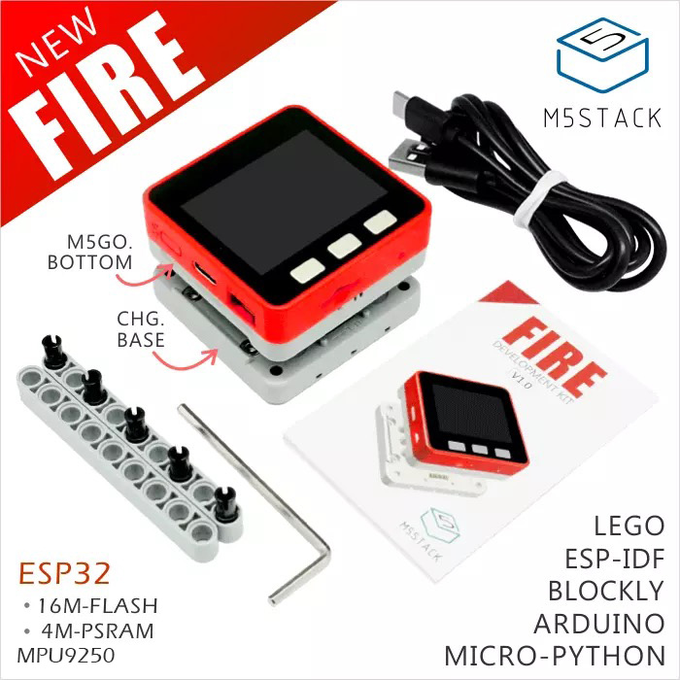 | · Programming Support - UiFlow - MicroPython - Arduino · TF Card Support · LEGO Compatible | 240MHz dual core, 600 DMIPS, 520KB SRAM, Wi-Fi, dual mode Bluetooth | 520KB + 4MB PSRAM | 16MB | 5VDC | I2C+I/O+UART | 2 inch, 320×240 Colorful TFT LCD, ILI9341 | 1W-0928 | MEMS Analog BSE3729 | SK6812 3535 RGB LED×10 | MPU9250 | 600mAh @ 3.7V | 0 to 40 ℃ | 54 × 54 × 21mm | · 1x M5Stack FIRE · 1x M5GO Base · 1x M5GO CHG BASE · Type-C USB Cable · User Manual
Faces | 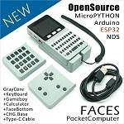 | · Programming Support - UiFlow - MicroPython - Arduino · TF Card Support(Up to 16GB) | 240MHz dual core, 600 DMIPS, 520KB SRAM, Wi-Fi, dual mode Bluetooth | 520KB | 16MB (old: 4MB) | 5VDC | I2C+I/O+UART | 2 inch, 320×240 Colorful TFT LCD, ILI9341 | 1W-0928 | - | - | MPU9250 | 600mAh @ 3.7V | 0 to 40 ℃ | 54 × 108 × 12.5mm | · 1x M5Stack GRAY · 3x Panels - Keyboard - Gameboy - Calculator · 1x FaceBottom · 1x Charging Base · 1x Type-C USB Cable · 1x User Manual
M5GO Lite | 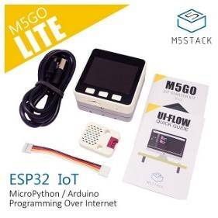 | · Programming Support - UiFlow - MicroPython - Arduino · TF Card Support(Up to 16GB) · LEGO Compatible | 240MHz dual core, 600 DMIPS, 520KB SRAM, Wi-Fi, dual mode Bluetooth | 520KB | 16MB | 5VDC | I2C+I/O+UART | 2 inch, 320×240 Colorful TFT LCD, ILI9341 | 1W-0928 | MEMS Analog BSE3729 | SK6812 3535 RGB LED×10 | MPU9250 | 600mAh @ 3.7V | 0 to 40 ℃ | 54 × 54 × 21mm | · 1x M5Stack Core · 1x M5GO Bottom · 1x Charging Base · 1x Units(ENV) · Cable · 1x User Manual
M5GO | 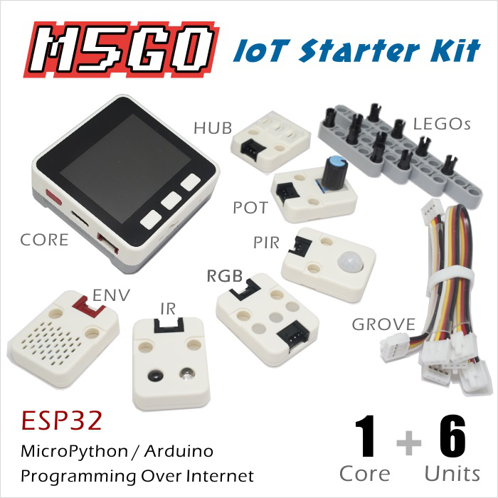 | · Programming Support - UiFlow - MicroPython - Arduino · TF Card Support(Up to 16GB) · LEGO Compatible | 240MHz dual core, 600 DMIPS, 520KB SRAM, Wi-Fi, dual mode Bluetooth | 520KB | 16MB | 5VDC | I2C+I/O+UART | 2 inch, 320×240 Colorful TFT LCD, ILI9341 | 1W-0928 | MEMS Analog BSE3729 | SK6812 3535 RGB LED×10 | MPU9250 | 600mAh @ 3.7V | 0 to 40 ℃ | 54 × 54 × 21mm | · 1x M5Stack Core · 1x M5GO Bottom · 1x Charging Base · 6x Units(ENV, RGB, IR, ANGLE, HUB, PIR) · Accessories · Cable · 1x User Manual
M5Stick | 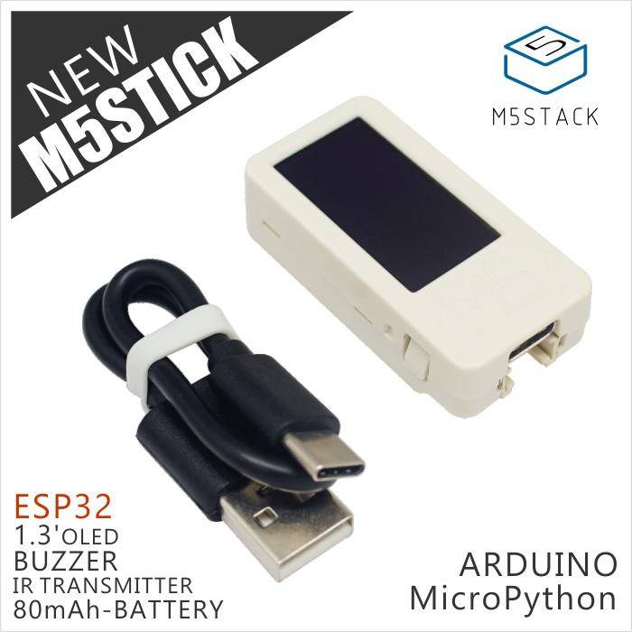 | · Programming Support - UiFlow - MicroPython - Arduino | 240MHz dual core, 600 DMIPS, 520KB SRAM, Wi-Fi, dual mode Bluetooth | 520KB | 4MB | 5VDC | I2C | 1.3' OLED Screen (64×128) | Buzzer (DET402-G-1) | - | LED | - | 80mAh |  | 48 × 24 × 18mm | · 1x M5Stick including 80mAh-Battery · 1x Type-C USB Cable
M5Stick (Watch/Wall Kit) | 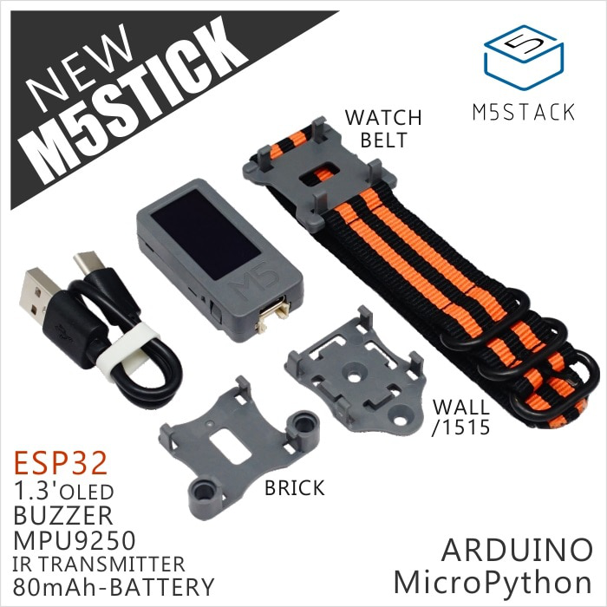 | · Programming Support - UiFlow - MicroPython - Arduino · Wearable | 240MHz dual core, 600 DMIPS, 520KB SRAM, Wi-Fi, dual mode Bluetooth | 520KB | 4MB | 5VDC | I2C | 1.3' OLED Screen (64×128) | Buzzer (DET402-G-1) | - | LED | MPU9250 | 80mAh |  | 48 × 24 × 18mm | · 1x M5Stick including 80mAh-Battery · Wall/1515 · Watch Belt · Brick · 1x Type-C USB Cable

